开发需求
数字视频系统开发概述
概述 | 开发一款，可以实时显示视屏图像的视频系统（只显示不存储）。 整机配套一个7寸显示屏；直插连接3个摄像头（同时在显示屏上只需要显示其中一个摄像头的图像），但是图像也可能通过USB（或者HDMI）方式同时传送给PC机。
系统架构 | 系统主要架构如下概图：
 | 是摄像头和PC机连接到显示屏驱动板上，所有的视频信号都由显示驱动板来控制和处理。 显示板和我们主板间建立信号通路，由主板控制显示板，再由显示板控制显示和摄像头。
 | 我们主板除和显示驱动板联系以外，还负责电源，光源以及人机交互的按键控制和管理。
 | 下图红色框内的信息是需要外包设计的电路模块。
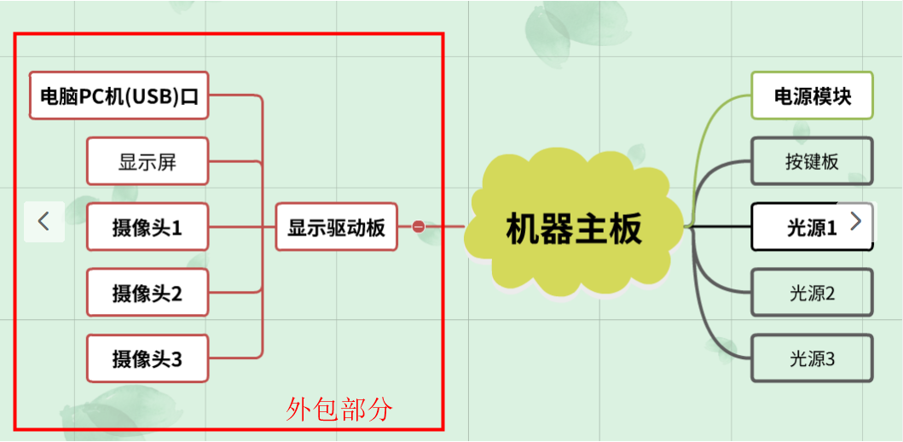

各个功能模块介绍： | 1. 视频信号采用USB接口的传送方式。
 | 2. 摄像头选用USB接口的摄像头；像素100万或者更高.镜头1的摄像头是标配，另外两个是选配。 镜头1焦距: 3.6mm；实现100mm物距，在显示屏上显示尺寸和实物尺寸比例为1倍或者0.8倍。 镜头2焦距: 25mm；实现100mm物距，在显示屏上显示尺寸和实物尺寸比例为10倍。 镜头3焦距: 8mm；实现20mm物距，在显示屏上显示尺寸和实物尺寸比例为15倍。（线长1.5米） 其中镜头3摄像头连接线缆的长度最长会有1.5米，其余两个摄像头线长度在300mm以内。 要考虑摄像头对PC机操作系统的兼容性。 色彩还原度真实，成像无畸变； 镜头通光波段：可见光波段，以及800~940波段光可以通过，其它波段均截止。 关闭自动增益功能。
 | 3. 显示屏采用7寸16:9的宽屏规格。480*3（RGB)*800（横屏） 色彩还原度要真实，显示图像无扭曲，拉伸变形。
 | 4. 显示驱动板供电电源使用DC 12V的标准，电流控制在500MA（包含显示屏，显示驱动板，3个摄像头，总和）
 | 5.主板，负责给显示驱动板提供电源，并指导显示驱动板，显示哪个摄像头内容； 控制设备的光源，连接设备外部电源，以及其它功能。
 | 6.整个系统电源采用DC 12V接入方式。
 | 7.整机系统设计要满足CE最新标准：LVD=EN 60950 CLASS I和EMC=EN55033 CLASS B。
需要显示驱动板 配合主板实现的功能 | 按照主板指令，进行显示屏参数调节。
 | 按照主板指令，进入休眠模式（关闭显示屏和摄像头的工作）或者显示图像的工作模式。
 | 按照主板指令，把指定摄像头的视频图像显示在显示屏上面。
模块成本信息 | 整套外包模块成本需要控制在250元以内（含7寸显示屏，摄像头3个，显示驱动板）
 | 首批采购量10000+套
其它 | 详细外形尺寸和细节问题。待设计方案确定后，启动设计时候再具体交流。
接包方 | 需要提供整套设计方案，（包含详细的流程说明，关键器件参数性能说明，系统成本信息，是否可以批量供应货物？ 等信息），待评估选定后，再开始具体的设计。

